Triển khai dashboard
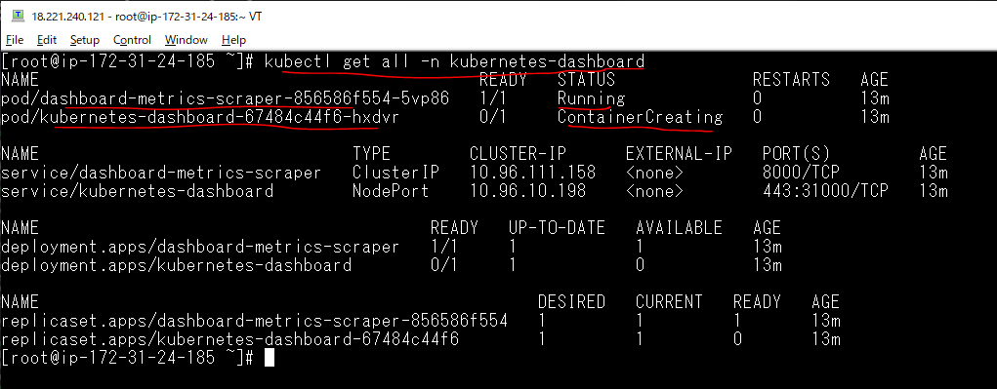
Tạo thư mục dashboard
 | mkdir dashboard
 | cd dashboard

Tải file cấu hình về lưu thành tên dashboard-v2-3-1.yaml
 | curl kubectl apply -f https://raw.githubusercontent.com/kubernetes/dashboard/v2.3.1/aio/deploy/recommended.yaml > dashboard-v2-3-1.yaml

Đổi kiểu sang NodePort
 | vi dashboard-v2-3-1.yaml
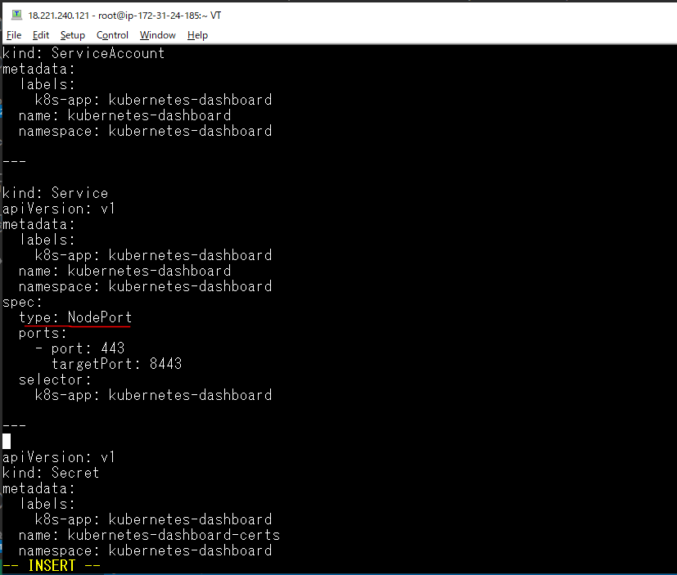

Chọn cổng truy cập qua Node là 31000
 | vi dashboard-v2-3-1.yaml
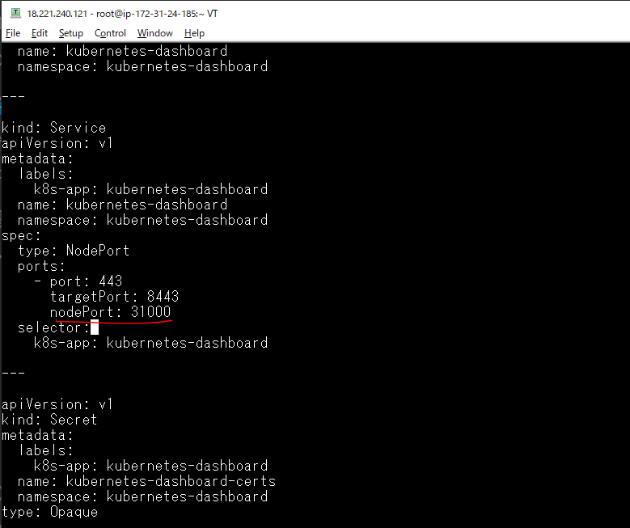

Xóa Secret có tên kubernetes-dashboard-certs
 | vi dashboard-v2-3-1.yaml
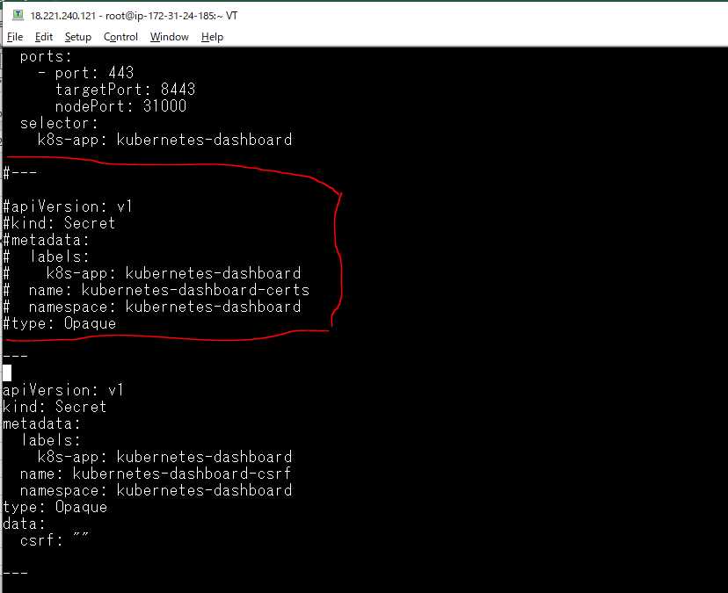

Triển khai dashboard-v2-3-1.yaml
 | kubectl apply -f dashboard-v2-3-1.yaml

Kiểm tra các pod ở trên namespace kubernetes-dashboard có những pod nào và nó có đang hoạt động không
 | kubectl get all -n kubernetes-dashboard

SSL
Tạo kubernetes-dashboard-certs, xác thực SSL
 | mkdir certs
 | chmod 777 -R certs

Tạo kubernetes-dashboard-certs
 | openssl req -nodes -newkey rsa:2048 -keyout certs/dashboard.key -out certs/dashboard.csr -subj "/C=/ST=/L=/O=/OU=/CN=kubernetes-dashboard"
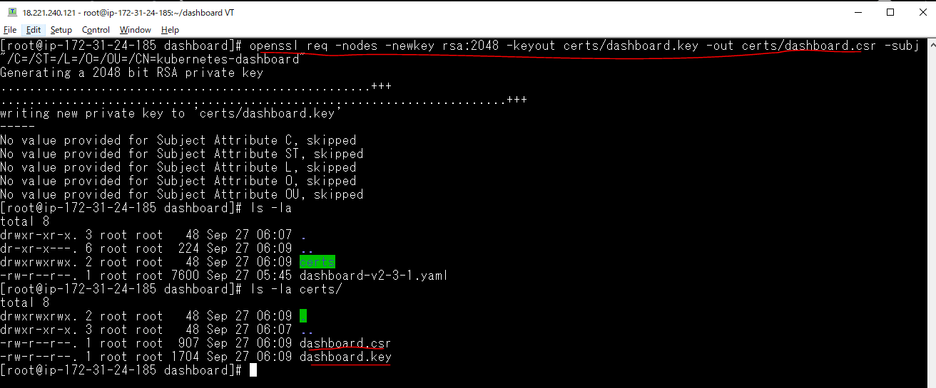

 | openssl x509 -req -sha256 -days 365 -in certs/dashboard.csr -signkey certs/dashboard.key -out certs/dashboard.crt

 | chmod -R 777 certs

Tạo Secret
 | kubectl create secret generic kubernetes-dashboard-certs --from-file=certs -n kubernetes-dashboard

Kiểm tra
 | kubectl get secret -n kubernetes-dashboard

Xem chi tiết
 | kubectl describe secret kubernetes-dashboard-certs -n kubernetes-dashboard

Kiểm tra lại các pod đang chạy
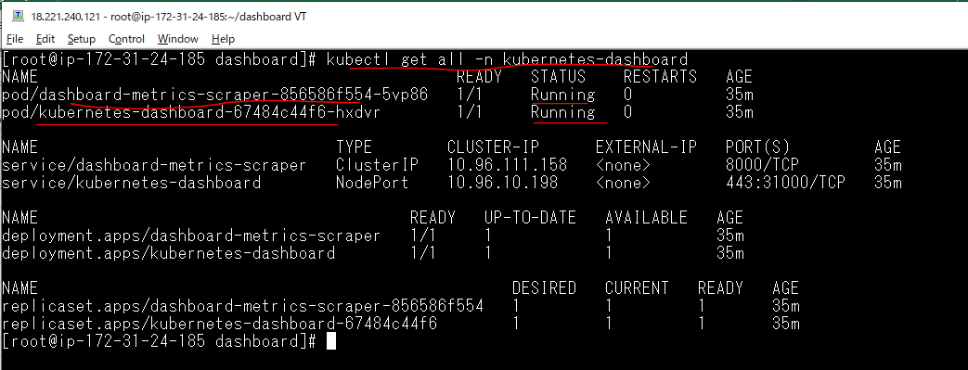
Kiểm tra lại các pod đang chạy trên namespace là kubernetes-dashboard
 | kubectl get all -n kubernetes-dashboard

Lấy Token đăng nhập Dashboard
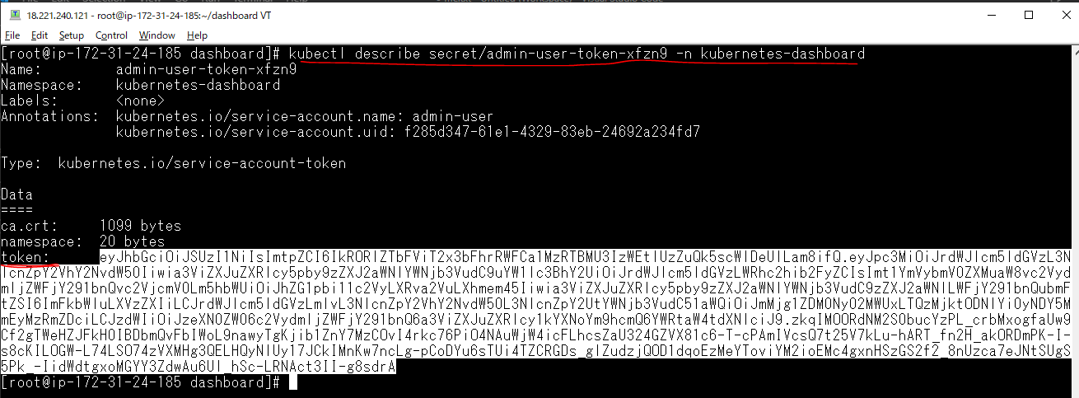
Tạo một file có tên admin-user.yaml
 | apiVersion: v1
 | kind: ServiceAccount
 | metadata:
 | name: admin-user
 | namespace: kubernetes-dashboard

 | ---
 | apiVersion: rbac.authorization.k8s.io/v1
 | kind: ClusterRoleBinding
 | metadata:
 | name: admin-user
 | roleRef:
 | apiGroup: rbac.authorization.k8s.io
 | kind: ClusterRole
 | name: cluster-admin
 | subjects:
 | - kind: ServiceAccount
 | name: admin-user
 | namespace: kubernetes-dashboard
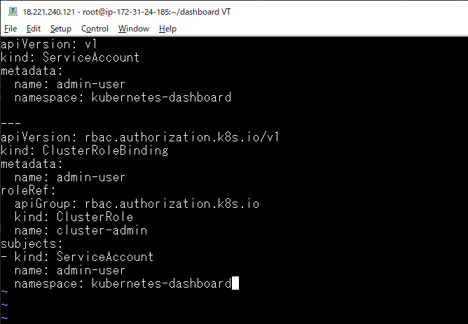

Triển khai file
 | kubectl apply -f admin-user.yaml

Kiểm tra các secret

Kiểm tra thông tin chi tiết của secret admin-user-token-xfzn9 để lấy token
 | kubectl describe secret/admin-user-token-xfzn9 -n kubernetes-dashboard

Truy cập vào dashboard
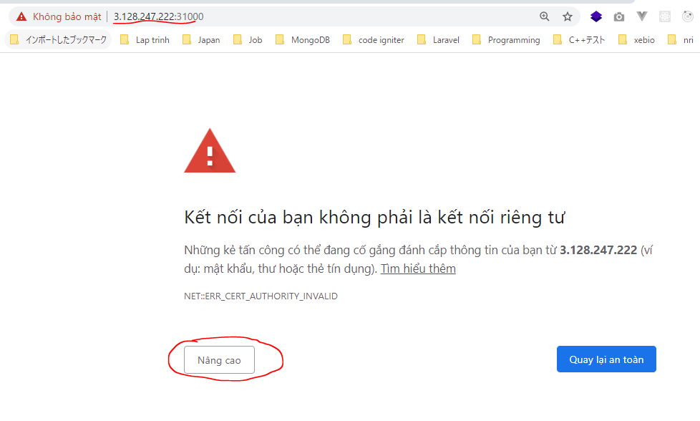
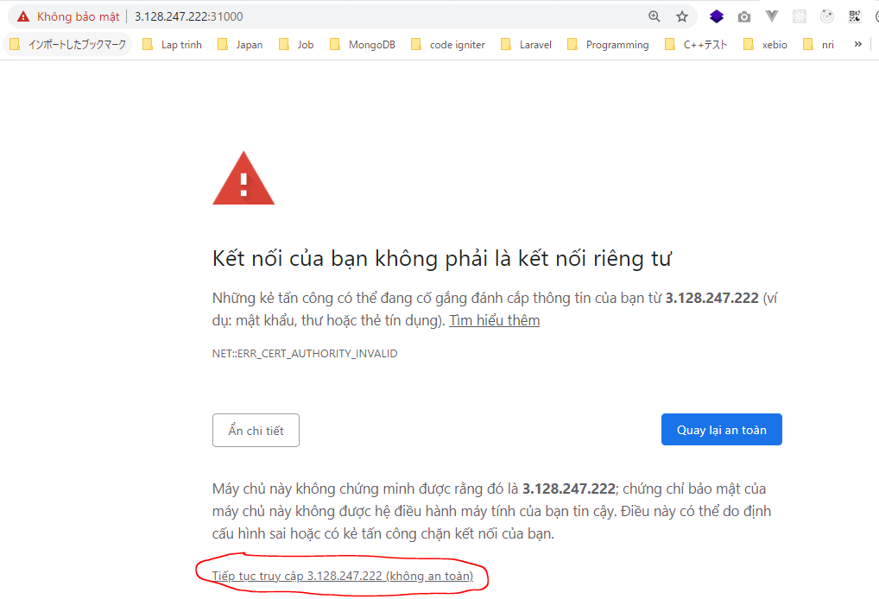
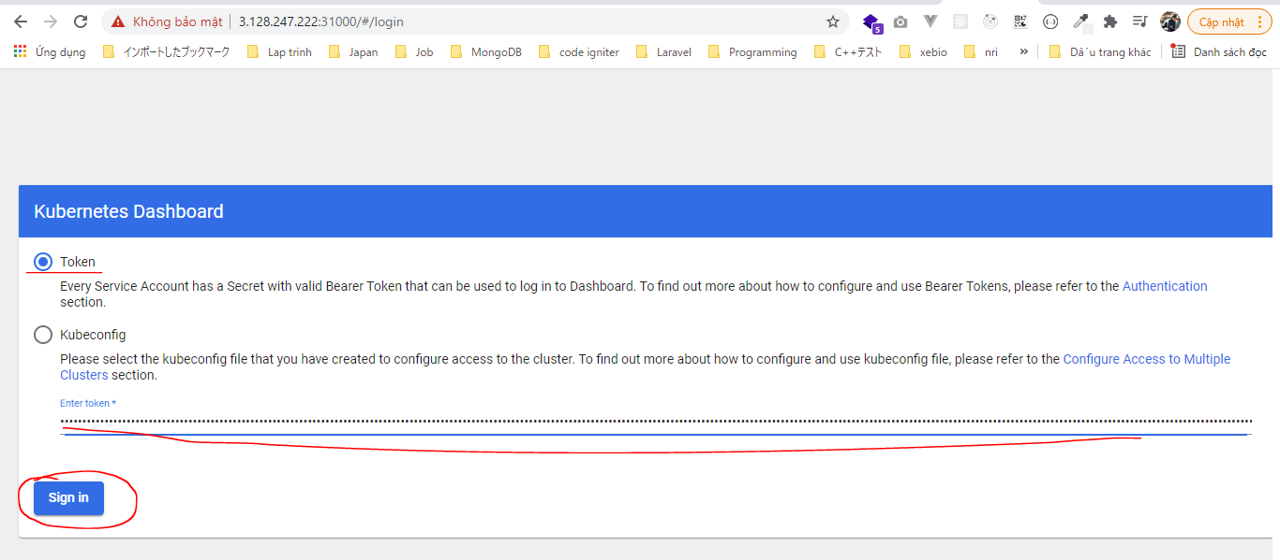
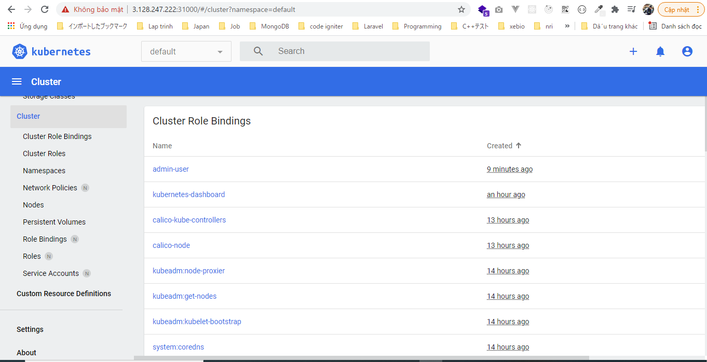
 | kubectl get node -o wide

Truy cập worker2.xtl
 | https://3.128.247.222:31000

Tra cứu
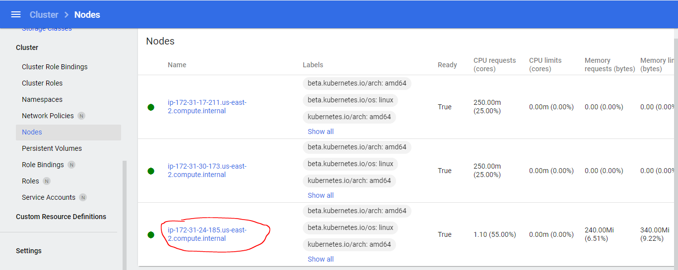
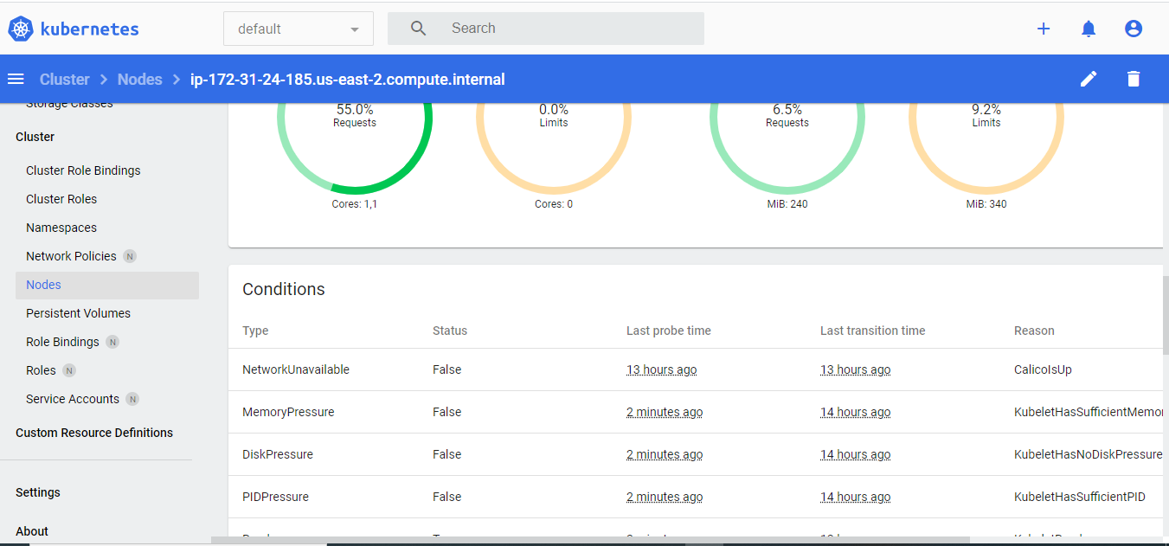
Các node của cluster
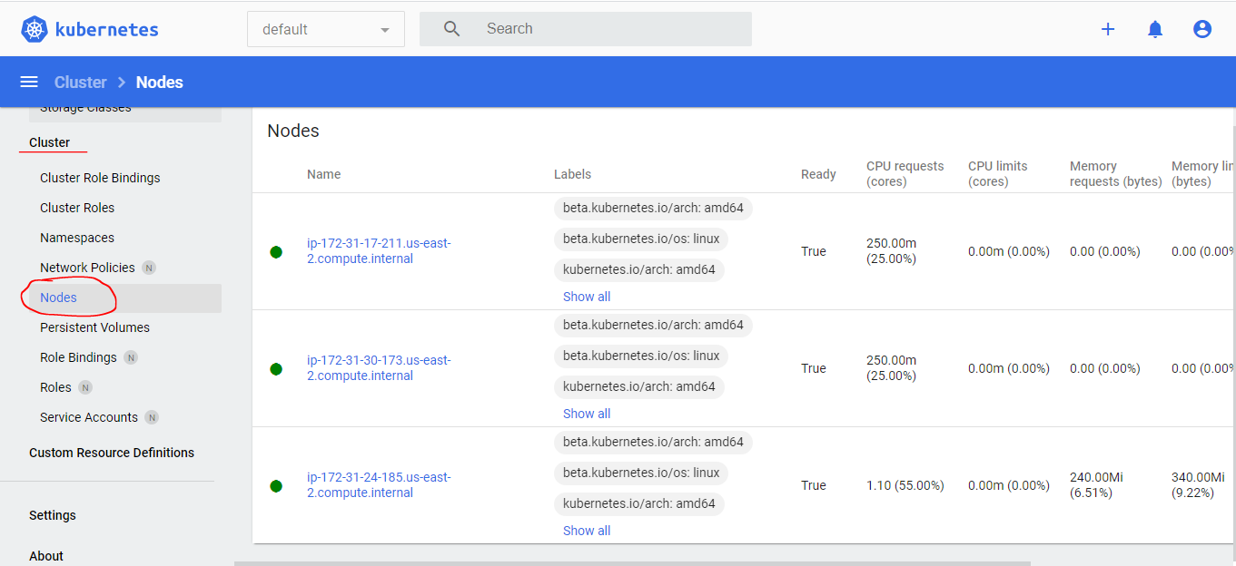

Thông tin chi tiết của node nào đó

